Лист1


 | Начальные классы 7-11 лет
 | 2023-04-19
Прием пищи | Раздел | № рец. | Блюдо | Выход, г | Цена | Калорийность | Белки | Жиры | Углеводы
Завтрак | гор.блюдо | 54-5к | Каша вязкая молочная кукурузная | 250.0 | 27.00 | 275.7 | 6.9 | 8.8 | 42.3
 | гор.напиток | 54-4гн-2020 | Чай с молоком и сахаром | 200.0 | 12.00 | 50.9 | 1.6 | 1.1 | 8.6
 | хлеб | Пром. | Хлеб пшеничный | 30.0 | 2.00 | 70.3 | 2.3 | 0.2 | 14.8
 |  | Пром. | вафля | 20.0 | 12.00 | 5.7 | 30.1 | 58.9 | 519.6
 | кисломолч. | 54-1з-2020 | Сыр твердых сортов в нарезке | 30.0 | 16.00 | 519.6 | 5.7 | 30.1 | 58.9
Завтрак 2

Обед | закуска
 | 1 блюдо
 | 2 блюдо
 | гарнир
 | сладкое
 | хлеб бел.
 | хлеб черн.

 |  |  |  |  |  | Итого: 70 руб.

Лист3
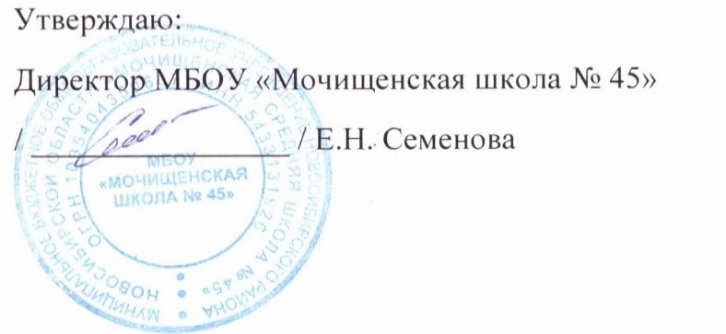

 | Меню для детей с ОВЗ, детей-инвалидов 7-11 лет
 | 2023-04-19
 | завтрак | Масса | Белки | Жиры | Углеводы | Калорийность
54-5к | Каша вязкая молочная кукурузная | 250.0 | 6.9 | 8.8 | 42.3 | 275.7
Пром. | вафля | 20.0 | 5.7 | 30.1 | 58.9 | 519.6
54-1з-2020 | Сыр твердых сортов в нарезке | 30.0 | 7.0 | 9.0 | 0.0 | 109.1
54-4гн-2020 | Чай с молоком и сахаром | 200.0 | 1.6 | 1.1 | 8.6 | 50.9
Пром. | Хлеб пшеничный | 30.0 | 2.1 | 0.9 | 15.5 | 75.0

 | Итого за завтрак | 530.0 | 23.3 | 49.9 | 125.3 | 1030.3

 | обед
Пром. | Кабачковая икра | 60.0 | 1.9 | 8.9 | 7.7 | 119.0
54-2с-2020 | Суп картофельный гороховый | 250.0 | 8.9 | 5.4 | 23.1 | 176.4
54-6г-2020 | Рис отварной | 150.0 | 4.8 | 6.9 | 50.7 | 284.3
 | Курица отварная | 100.0 | 25.2 | 9.1 | 0.6 | 0.8
Пром. | Хлеб пшеничный | 30.0 | 2.1 | 0.9 | 15.5 | 75.0
54-13хн-2020 | Компот из яблок | 200.0 | 0.2 | 0.2 | 5.5 | 24.0

 | Итого за обед | 790.0 | 43.1 | 31.4 | 103.1 | 679.5
 | итого за день | 1320.0 | 66.4 | 81.3 | 228.4 | 1709.8
 |  |  | Итого: 158,50 руб.

Лист5


 | Меню для льготной категории (многодетные и малоимущие) 12-18 лет

 | 2023-04-19
 |  | Масса | Белки | Жиры | Углеводы | Калорийность
54-6г-2020 | Рис отварной | 150.0 | 4.8 | 6.9 | 50.7 | 284.3
 | Курица отварная | 100.0 | 25.2 | 9.1 | 0.6 | 0.8
Пром. | Хлеб пшеничный | 30.0 | 2.1 | 0.9 | 15.5 | 75.0
54-13хн-2020 | Компот из яблок | 200.0 | 0.2 | 0.2 | 5.5 | 24.0
Пром. | Кабачковая икра | 60.0 | 1.9 | 8.9 | 7.7 | 119.0
 | Итого | 540.0 | 34.2 | 26.0 | 80.0 | 503.1
 |  |  |  | Итого: 73 руб.

